exempel
Antal hyllmeter i denna mejeriavdelningen: | 32 | När alla sektioner har samma bredd är det enkelt. Om vissa diskar är 125cm breda så får man tänka på det och tex ange 4 hyllor som är 125cm breda som 5 hyllmeter
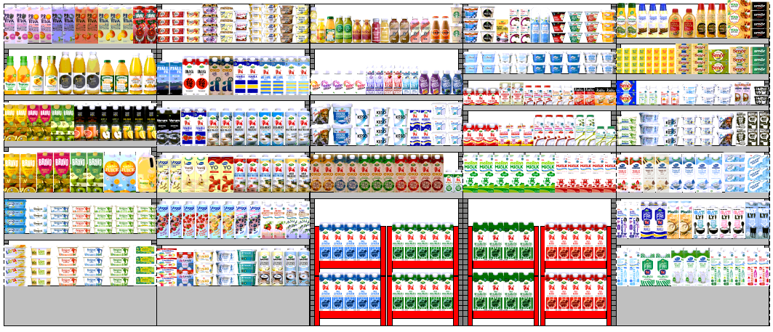

Segmenten är markerade i planogrammet för att visa vilka produkter som hör till vilket segment
Frukost Bordsmatfett
Frukost Juice/Fruktdryck (kylt)
Småmål Dricka/Äta (inkl okylt)
Frukost: Kvarg, Cottage cheese, Fil, Yoghurt
Mjölk
Matlagning & Bakning
Mat & Bak Matfett
Laktos & Mjölkfritt (kylt)

